상품제안서
백색원형지우개연필3P 바닐라원통세트 | 상품코드: S03196

 |  |  |  |  |  |  | 02-713-8555 | www.synergygift.co.kr
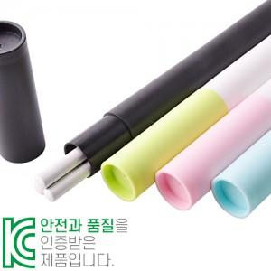

【상세/제작정보】 | <p><span style="font-size: 14pt;">※ 기본수량 미만 발주 진행시 별도 문의 바랍니다.</span></p><p><span style="font-size: 14pt;">※ 운임비 별도 발생 됩니다.</span></p>

【인쇄/포장옵션】 | 실크, 연필+케이스 패드1도 / 포장불가능

【공급단가】 | 수량 | 300~ | 1,000~ | 3,000~ | 10,000~ | 30,000~
*VAT별도 | 분홍 | 565원 | 525원 | 490원 | 474원 | 465원
 | 하늘 | 565원 | 525원 | 490원 | 474원 | 465원
 | 연두 | 565원 | 525원 | 490원 | 474원 | 465원
 | 검정 | 565원 | 525원 | 490원 | 474원 | 465원

【상품 URL】 | https://www.synergygift.co.kr:443/src/goods_detail.php?gdno=6931

